Hoja1
 |  |  |  |  | RESOLUCIÓN DEL TRABAJO EN GRUPO :

PLANTEAR LAS VARIABLES:

VARIABLE DEPENDIENTE: MANEJO DE LA IRA |  |  |  |  |  |  |  | INTEGRANTES:

VARIABLES INDEPENDIENTES: |  |  |  |  |  |  |  | CLAUDIA ROSA JAVE MAGNI 20110811
 |  |  |  |  |  |  |  | CRISTOPHER HUGO MORALES EUSEBIO 20114839
DELITO |  |  | B1>0 |  |  |  |  | LESLY XIMENA MARTINEZ QUISPE 20120757
SITUACIÓN JURÍDICA |  |  | B2<0 | 1= PROCESADO |  |  |  | ESTEBAN MARCELO ORTIZ VERA 20125655
HIJOS |  |  | B3>0 | 1= SI TIENE HIJOS
VÍNCULOS CON LA FAMILIA |  |  | B4<0 | 1= SI TIENE VÍNCULO

MODELO:

Y= b0+B1(DELITO)+B2(SITUACION)+B3(HIJOS)+B4(VINCULOS CON LA FAMILIA) + E , B1>0, B2<0, B3>0, B4<0

GRÁFICOS DE DISPERSIÓN:

GRÁFICO DE DISPERSIÓN DE DELITO: |  |  |  |  | GRÁFICO DE DISPERSIÓN DE LA SITUACIÓN: |  |  |  | GRÁFICO DE DISPERSIÓN HIJOS:
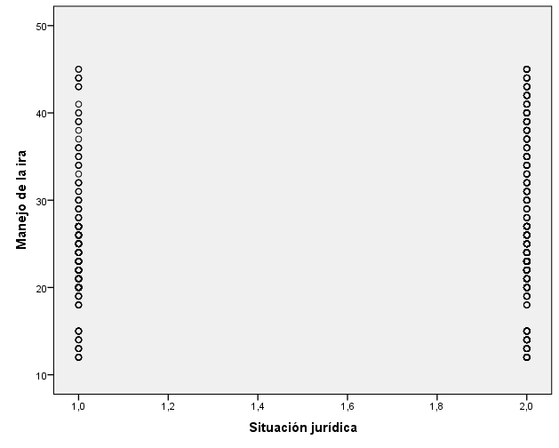
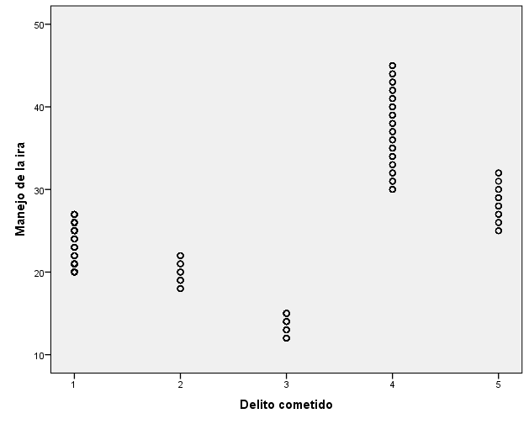
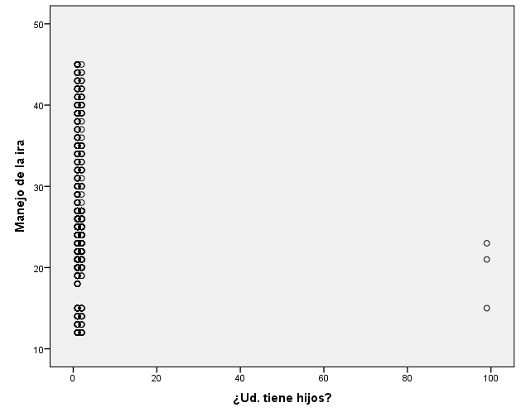

A NIVEL GRÁFICO, EN EL MANEJO DE LA IRA |  |  |  |  |  |  |  |  | A NIVEL GRÁFICO, EN EL MANEJO DE LA IRA LOS QUE SI TIENEN HIJOS
LOS DEL HOMICIDIO PRESENTAN MAYORES NIVELES |  |  |  |  | A NIVEL GRÁFICO, EN EL MANEJO DE LA IRA |  |  |  | PRESENTAN MAYORES NIVELES DE MANEJO DE LA IRA, LO CUAL VA
DE MANEJO DE LA IRA, LO CUAL NO VA A CORDE |  |  |  |  | TANTO LOS PROCESADOS COMO LOS SENTENCIADOS |  |  |  | A CORDE CON LA HIPÓTESIS PLANTEADA.
CON LA HIPOTESIS PLANTEADA. DADO QUE ESTA |  |  |  |  | PRESENTAN LOS MISMOS NIVELES DE MANEJO DE LA IRA.
SEÑALA QUE EL DELITO DE HOMICIDIO PRESENTA |  |  |  |  | NO SE CUMPLE LA HIPÓTESIS PLANTEADA , DADO QUE LOS
MENORES NIVELES DE MANEJO DE LA IRA DE TODOS |  |  |  |  | PROCESADOS DEBERIAN PRESENTAR MENORES NIVELES MANEJO
LOS DEMAS DELITOS. VALE SEÑALAR ADEMAS, QUE |  |  |  |  | DE LA IRA QUE LOS SENTENCIADOS. NO SE CUMPLE.
EL DELITO DEL TERRORISMO, PRESENTA TAMBIÉN
NIVELES ALTOS DE NIVELES DE IRA , LO CUAL NO
CUMPLE LA HIPOTESIS PLANTEADA. |  |  |  |  |  |  | GRÁFICO DE DISPERSIÓN DE VÍNCULO CON LA FAMILIA
LOS RESULTADOS A NIVEL GRAFICO NO APOYAN LA HIPÓTESIS.
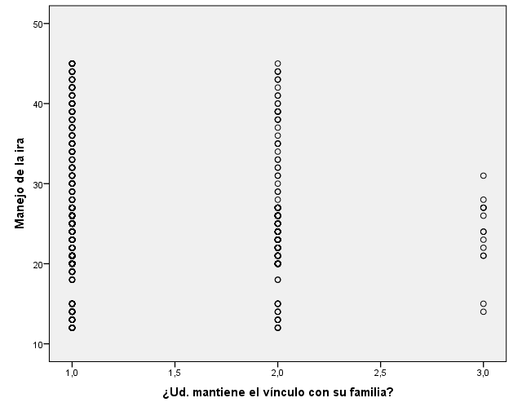
 |  |  |  |  |  |  |  |  | A NIVEL GRÁFICO, EN EL MANEJO DE LA IRA DE LOS QUE
 |  |  |  |  |  |  |  |  | SI TIENEN VINCULOS FAMILIARES, ESTOS PRESENTAN MAYORES NIVELES
 |  |  |  |  |  |  |  |  | MAYORES DE MANEJO DE LA IRA. LO CUAL NO VA A CORDE CON LA
 |  |  |  |  |  |  |  |  | HIPOTESIS PLANTEADA. DADO QUE ESTA SEÑALA QUE MAYORES NIVELES
 |  |  |  |  |  |  |  |  | DE VÍNCULOS FAMILIARES PRESENTARIAN MENORES NIVELES DE MANEJO
 |  |  |  |  |  |  |  |  | DE LA IRA.

HO: LAS VARIABLES INDEPENDIENTES NO INFLUYEN EN LA VARIABLE DEPENDIENTE

H1: AL MENOS 1 VARIABLE INDEPENDIENTE INFLUYE EN LA VARIABLE DEPENDIENTE

ANOVAa
Modelo |  | Suma de cuadrados | gl | Media cuadrática | F | Sig.
1 | Regresión | 18801.676 | 4 | 4700.419 | 166.385 | ,000b
 | Residuo | 50115.846 | 1774 | 28.250
 | Total | 68917.522 | 1778
a. Variable dependiente: Manejo de la ira
b. Predictores: (Constante), ¿Ud. mantiene el vínculo con su familia? , Delito cometido, ¿Ud. tiene hijos? , Situación jurídica

LA SIG ES MENOR A 0.05, POR LO TANTO SE RECHAZA HO. AL MENOS 1 DE LAS VARIABLES INDEPENDIENTES INFLUYE
O IMPACTA A LA VARIABLE DEPENDIENTE.

Resumen del modelo
Modelo | R | R cuadrado | R cuadrado ajustado | Error estándar de la estimación
1 | ,522a | 0.273 | 0.271 | 5.315
a. Predictores: (Constante), ¿Ud. mantiene el vínculo con su familia? , Delito cometido, ¿Ud. tiene hijos? , Situación jurídica

EL TAMAÑO DEL EFECTO SEGÚN COHEN ES DE TAMAÑO GRANDE.
EL 27,3% DE LA VARIABILIDAD O VARIANZA DEL MANEJO DE LA IRA,
SE DEBE A ALGUNA DE LAS VARIABLES INDEPENDIENTES.

Coeficientesa
Modelo |  | Coeficientes no estandarizados |  | Coeficientes estandarizados | t | Sig.
 |  | B | Error estándar | Beta
1 | (Constante) | 19.084 | 0.707 |  | 26.977 | 0.000
 | Delito cometido | 2.588 | 0.101 | 0.518 | 25.579 | 0.000
 | Situación jurídica | 0.921 | 0.305 | 0.061 | 3.018 | 0.003
 | ¿Ud. tiene hijos? | -0.056 | 0.031 | -0.036 | -1.801 | 0.072 | LA SIG ES MAYOR A 0.05, NO E SSIGNIFICATIVO.
 | ¿Ud. mantiene el vínculo con su familia? | -0.209 | 0.320 | -0.013 | -0.654 | 0.513 | LA SIG ES MAYOR A 0.05. NO ES SIGNIFICATIVO.
a. Variable dependiente: Manejo de la ira

DELITO COMETIDO: |  |  |  |  | SITUACIÓN JURÍDICO:

HO: EL DELITO NO ES SIGNIFICATIVO |  |  |  |  | HO: LA SITUACIÓN J. NO ES SIGNIFICATIVO
H1: EL DELITO ES SIGNIFICATIVO |  |  |  |  | H1: LA SITUACION J. ES SIGNIFICATIVO

LA SIG ES MENOR A 0.05, POR LO TANTO EL DELITO |  |  |  |  | LA SIG ES MENOR A 0.05, POR LO TANTO EL DELITO
ES SIGNIFICATIVO. |  |  |  |  | ES SIGNIFICATIVO.

HIJOS: |  |  |  |  | VÍNCULO CON LA FAMILIA:

HO: LA VARIABLE HIJOS NO ES SIGNIFICATIVO |  |  |  |  | HO: EL VINCULO CON LA FAMILIA NO ES SIGNIFICATIVO
H1: LA VARIABLE HIJOS ES SIGNIFICATIVO |  |  |  |  | H1: EL VINCULO CON LA FAMILIA ES SIGNIFICATIVO

LA SIG ES MAYOR A 0.05, POR LO TANTO LA |  |  |  |  | LA SIG ES MAYOR A 0.05, POR LO TANTO EL VÍNCULO DE LA FAMILIA
VARIABLE HIJOS NO ES SIGNIFICATIVO. |  |  |  |  | NO ES SIGNIFICATIVO.

SEGÚN EL MODELO HAY UN EFECTO DEL DELITO COMETIDO SOBRE EL MANEJO DE LA IRA.
SEGÚN EL MODELO HAY UN EFECTO DE LA SITUACIÓN JURÍDICA SOBRE EL MANEJO DE LA IRA.
SEGÚN EL MODELO NO HAY UN EFECTO DEL VÍNCULO DE LA FAMILIA SOBRE EL MANEJO DE LA IRA.
SEGÚN EL MODELO NO HAY UN EFECTO DE LA VARIBLE HIJOS SOBRE EL MANEJO DE LA IRA.

SUPUESTOS:

EL PARÁMETRO MAS IMPORTANTE ES EL DELITO COMETIDO, DADO QUE ES EL MAS GRANDE.
ESTE ES : 0.518

DELITO |  |  | B1>0
SITUACIÓN JURÍDICA |  |  | B2<0
HIJOS |  |  | B3>0
VÍNCULOS CON LA FAMILIA |  |  | B4<0

LA VARIABLE DELITO TIENE LA DIRECCIÓN DIRECTA-POSITIVA. SE CUMPLE LA HIPÓTESIS PLANTEADA.

LA VARIABLE SITUACIÓN JURÍDICA TIENE UNA DIRECCION DIRECTA- POSITIVA. SIN EMBARGO, NO SE CUMPLE
LA HIPÓTESIS PLANTEADA, PORQUE NO CUMPLE LA DIRECCIÓN PROPUESTA ( B<0).
LOS PROCESADOS PRESENTAN MAYORES NIVELES DE MANEJO DE IRA QUE LOS SENTENCIADOS, LA HIPOTESIS NO SE CUMPLE.
ESTA NO SE CUMPLE PORQUE SE ESPERABA QUE LOS PROCESADOS TENGAN MENORES NIVELES DE MANEJO DE IRA Y ESTOS TUVIERON
MAYORES NIVELES DE MANEJO QUE LOS PROCESADOS.
2DO MODELO CON 2 VARIABLES ( DELITO Y SITUACIÓN JURÍDICA)

ANOVAa
Modelo |  | Suma de cuadrados | gl | Media cuadrática | F | Sig.
1 | Regresión | 18621.194 | 2 | 9310.597 | 330.303 | ,000b
 | Residuo | 50625.727 | 1796 | 28.188
 | Total | 69246.922 | 1798
a. Variable dependiente: Manejo de la ira
b. Predictores: (Constante), Situación jurídica, Delito cometido

LA SIG ES MENOR A 0.05, POR LO TANTO SE RECHAZA HO. AL MENOS 1 DE LAS VARIABLES INDEPENDIENTES INFLUYE
O IMPACTA A LA VARIABLE DEPENDIENTE.

Resumen del modelo
Modelo | R | R cuadrado | R cuadrado ajustado | Error estándar de la estimación
1 | ,519a | 0.269 | 0.268 | 5.309
a. Predictores: (Constante), Situación jurídica, Delito cometido

EL R CUADRADO AJUSTADO DEL PRIMER MODELO ES 27,1%.

EL R CUADRADO AJUSTADO DEL SEGUNDO MODELO ES 26,8%.

AL REVISAR LOS DATOS DEL R CUADRADO AJUSTADO DE AMBOS MODELOS, NOS QUEDARIAMOS
CON EL 1ER MODELO DADO QUE PRESENTA UN MAYOR PORCENTAJE DE R CUADRADO AJUSTADO ( 27,1%).

SUPUESTO DE NO MULTICOLINEALIDAD:

Coeficientesa
Modelo |  | Coeficientes no estandarizados |  | Coeficientes estandarizados | t | Sig. | Estadísticas de colinealidad
 |  | B | Error estándar | Beta |  |  | Tolerancia | VIF
1 | (Constante) | 19.084 | 0.707 |  | 26.977 | 0.000
 | Delito cometido | 2.588 | 0.101 | 0.518 | 25.579 | 0.000 | 1.000 | 1.000
 | Situación jurídica | 0.921 | 0.305 | 0.061 | 3.018 | 0.003 | 0.998 | 1.002
 | ¿Ud. tiene hijos? | -0.056 | 0.031 | -0.036 | -1.801 | 0.072 | 1.000 | 1.000
 | ¿Ud. mantiene el vínculo con su familia? | -0.209 | 0.320 | -0.013 | -0.654 | 0.513 | 0.998 | 1.002
a. Variable dependiente: Manejo de la ira

EL VIF NO DEBE SER MAYOR A 4.

NO HAY MULTICOLINEALIDAD, ES DECIR NO HAY CORRELACIÓN EXCESIVA ENTRE LAS VARIABLES INDEPENDIENTES.
TODOS LOS VALORES DEL VIF SON MENORES A 4.

SUPUESTO DE NORMALIDAD:

Pruebas de normalidad
 | Kolmogorov-Smirnova |  |  | Shapiro-Wilk
 | Estadístico | gl | Sig. | Estadístico | gl | Sig.
Unstandardized Residual | 0.148 | 1779 | 0.000 | 0.911 | 1779 | 0.000
a. Corrección de significación de Lilliefors

HO: HAY NORMALIDAD
H1: NO HAY NORMALIDAD

LA SIG ES MENOR A 0.05, POR LO TANTO EL PARÁMETRO NO SIGUE UNA DISTRIBUCIÓN NORMAL.

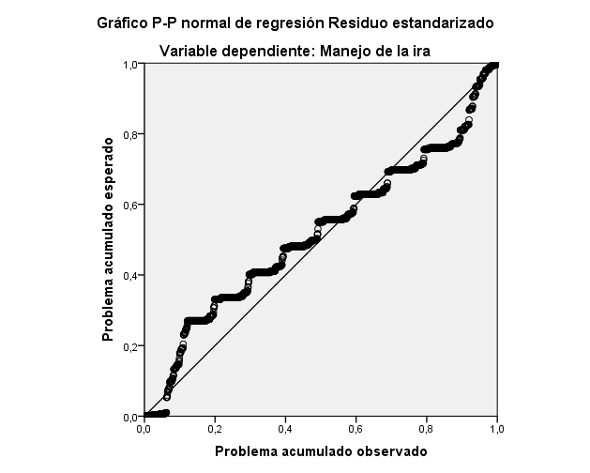

LOS RESIDUOS NO CAEN EN LINEA RECTA, DADO QUE MIENTRAS MÁS PEGADOS ESTÉN LOS PUNTOS A LA LÍNEA
RECTA HAY MAYOR NORMALIDAD. NO SE CUMPLE LA HIPOTESIS DE QUE EL PARÁMETRO SIGUE UNA DISTRIBUCIÓN NORMAL.
LA HIPOTESIS DE LOS INVESTIGADORES NO ES CORRECTA.

CONCLUSIONES:

SE PUEDE CONCLUIR QUE EN LA INVESTIGACIÓN SÓLO SE LLEGO A CUMPLIR 2 HIPÓTESIS DE LAS 4 PLANTEADAS.
ESTAS FUERON:
LA VARIABLE INDEPENDIENTE DELITO COMETIDO Y LA VARIABLE INDEPENDIENTE SITUACIÓN JURÍDICA.

LA VARIABLE SITUACIÓN JURÍDICA TIENE UNA DIRECCION DIRECTA- POSITIVA. SIN EMBARGO, NO SE CUMPLE
LA HIPÓTESIS PLANTEADA, PORQUE NO CUMPLE LA DIRECCIÓN PROPUESTA ( B<0).
LOS PROCESADOS PRESENTAN MAYORES NIVELES DE MANEJO DE IRA QUE LOS SENTENCIADOS, LA HIPOTESIS NO SE CUMPLE.
ESTA NO SE CUMPLE PORQUE SE ESPERABA QUE LOS PROCESADOS TENGAN MENORES NIVELES DE MANEJO DE IRA Y ESTOS TUVIERON
MAYORES NIVELES DE MANEJO QUE LOS PROCESADOS.

POR OTRO LADO, EN EL SUPUESTO DE MULTICOLINEALIDAD, LOS VALORES DEL VIF FUERON MENORES A 4.
POR LO TANTO, NO HAY MULTICOLINEALIDAD, ES DECIR NO HAY CORRELACIÓN EXCESIVA ENTRE LAS VARIABLES INDEPENDIENTES.

FINALMENTE, LOS RESIDUOS NO SIGUEN UNA DISTRIBUCIÓN NORMAL, A TRAVÉS DE LOS VALORES DEL CUADRO DE LA PRUEBA DE NORMALIDAD
Y EL GRÁFICO. NO SE CUMPLE LA HIPOTESIS DE LOS INVESTIGADORES, DADO QUE ELLOS SOSTIENE QUE LA DISTRIBUCIÓN SIGUE UNA DISTRIBUCIÓN NORMAL.
ESTO PUEDE DEBERSE A LAS 2 VARIABLES INDEPENDIENTES ( HIJOS Y VINCULOS FAMILIARES), NO TUVIERON RESULTADOS SIGNIFICATIVOS.

